Crédit



Syndicat des Régies Internet
Alliance digitale
Référentiel de calcul de l'empreinte carbone de la diffusion des campagnes digitales : Pas à Pas

Base de données

Réalisation

Versions

Version | Date de modification | Par
1 | 2021-10-18 | BL Evolution
1.1 | 2021-12-20 | BL Evolution
1.2 | 2022-06-03 | BL Evolution
1.2.1 | 2022-06-28 | BL Evolution
2.0 | 2023-03-28 | BL Evolution
2.1 | 2023-05-05 | BL Evolution
2.1.1 | 2023-05-12 | BL Evolution

Partagé à :
Contributions

Introduction
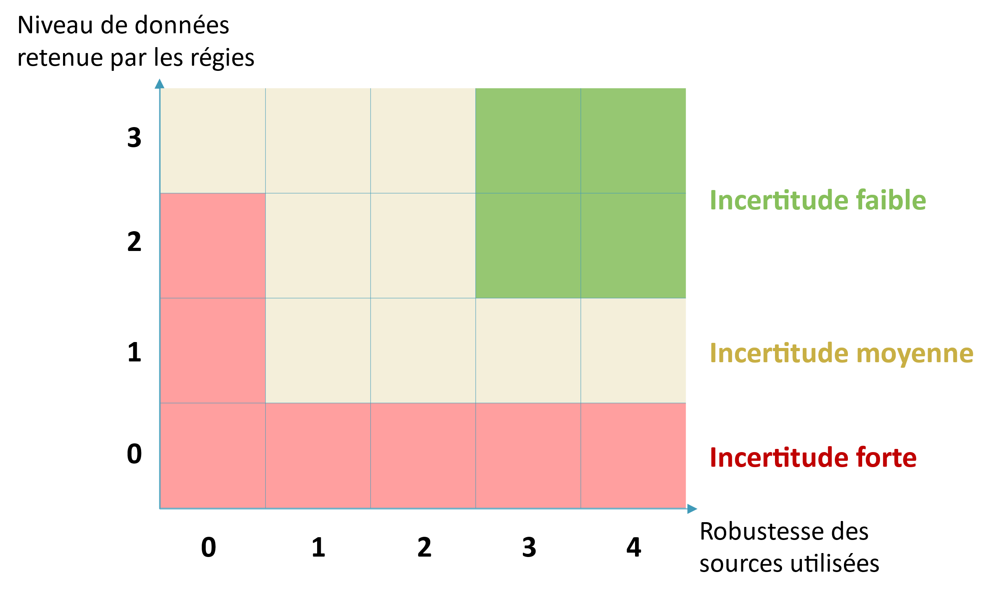
Introduction

 |  | Objectif du socle méthodologique :

 |  | Donner aux régies un 1er cadre sectoriel commun fiable et transparent avec des méthodes de calcul, un périmètre et certaines hypothèses de modélisation déjà définies, leur permettant d’avoir un engagement ambitieux et cohérent sur tout le secteur

 |  | Contenu du fichier Excel :

 |  | Introduction | Périmètre retenu pour cette étude et la hiérarchie des sources utilisées
 |  | Mécanique de calcul | Schéma de la mécanique de calcul et des données à renseigner par les régies par niveau
 |  | Matrice de collecte | Exemple de matrice de collecte de données régies pour les niveaux 1 et 2 de collecte
 |  | Base de données | La base de données nécessaire à la réalisation des calculs de l'empreinte carbone d'une campagne. Des facteurs agrégés avec les calculs explicités y sont également inclus
 |  | Programmatique & gré-à-gré | Modélisations, hypothèses et données propres à la partie allocation. Des facteurs agrégés avec les calculs explicités y sont également inclus
 |  | FE Electricité | Base de donnée des facteurs d'émissions pour l'électricité
 |  | Détail des modélisations | Détail des hypothèses principales de modélisation

 | Périmètre du socle à date
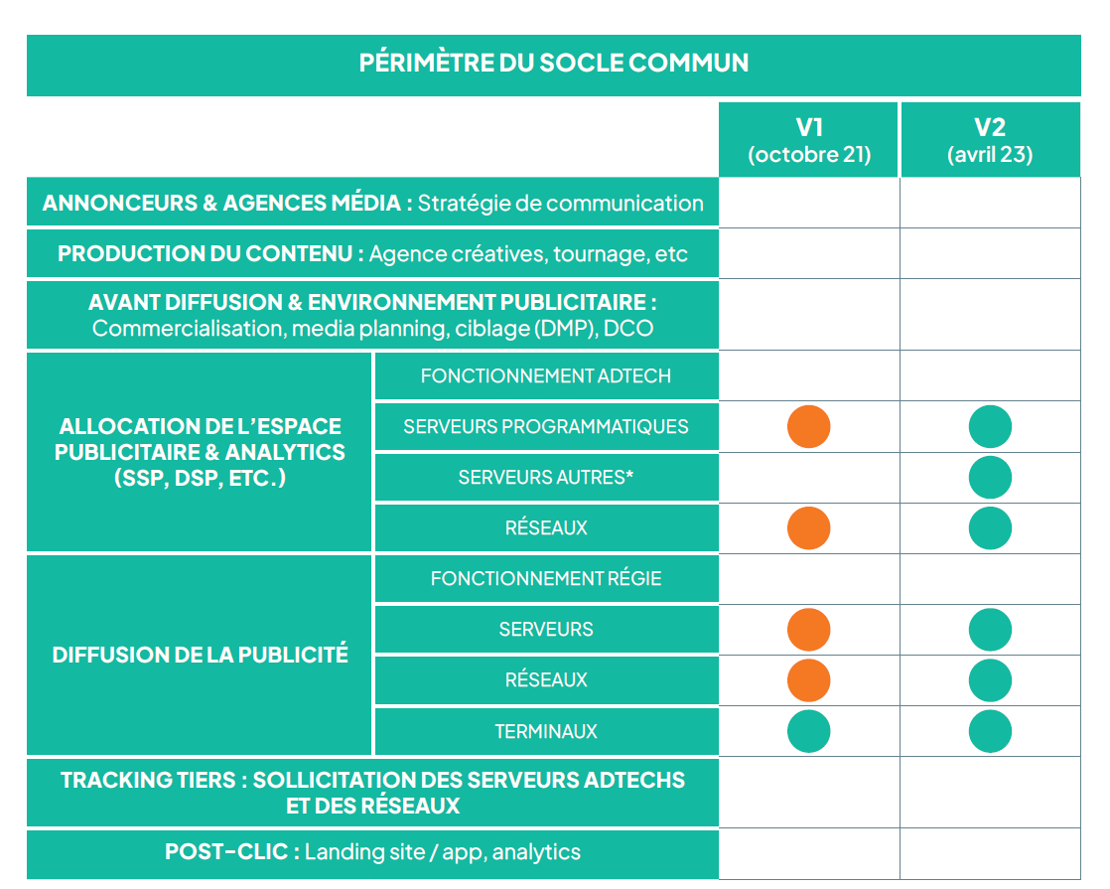

 | Hiérarchie des sources de facteurs d'émission et de conversion utilisés

 |  | - récent |  | + récent | Les sources les plus récentes ont été priorisées sur chaque niveau de hiérarchie des sources, en considérant les variations rapides des performances des terminaux, réseaux et serveurs.

 |  | Rapports officiels / études scientifiques peer-reviewed |  |  | Source à intégrer en priorité. Veille régulière à éffectuer afin d'intégrer les facteurs issus des études les plus récentes. Haut à très haut niveau de fiabilité

 |  | Etudes privées avec conseil scientifique / ACV |  |  | Sources à intégrer si les facteurs n'existent pas dans les sources précédentes Moyen à haut niveau de fiabilité

 |  | Estimations |  |  | Si le facteur n'est pas trouvable dans la littérature, en dernier recours procéder à une estimation métier. Faible à moyen niveau de fiabilité

 |  | Données régie |  |  | Données renseignées par la régie

 | Estimation des incertitudes

 | Deux principales sources d'incertitudes sur le calcul des émissions
 | Niveau de données retenue par les régies
- précis | 0 - Donnée d'entrée / Niveau 1 calculé sur une moyenne - valeurs moyennes pour niveaux 2 & 3
 | 1 - Nieau 1 en donnée d'entrée des calculs - valeurs moyennes pour niveaux 2 & 3
 | 2 - Niveau 2 précisé par la régie - valeurs moyennes pour niveau 3
+ précis | 3 - Niveau 3 précisé par la régie - pas de valeurs moyennes utilisées

 | Robustesse des sources utilisées
- précis | 0 - Facteurs & modélisations issues d'estimations
 | 1 - Facteur & modélisations issues d'études privées avec conseil scientifique / ACV anciennes
 | 2 - Facteur & modélisations issues d'études privées avec conseil scientifique / ACV récentes
 | 3 - Facteur & modélisations issues de rapports officiels / études scientifiques peer-reviewed anciens
+ précis | 4 - Facteur & modélisations issues de rapports officiels / études scientifiques peer-reviewed récents

 | Les incertitudes de chaque calcul peuvent donc être modélisées qualitativement ainsi :

Mécanique de calcul
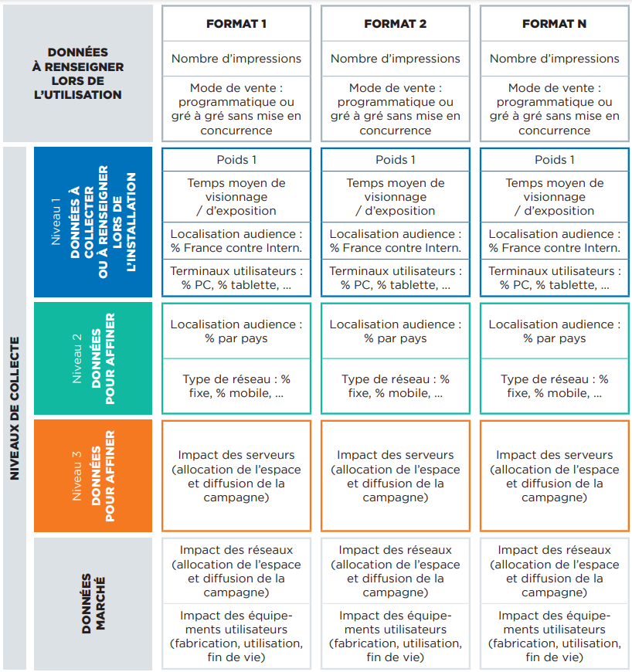
Détails des données nécessaires et de la mécanique de calcul

 | Cet onglet schématise la façon dont les différentes données devront être agencées pour calculer l'impact carbone des campagnes.

 | Les données de niveau 1 peuvent être renseignées grâce à une étude sur l'ensemble des publicités diffusées sur une période représentative (ex : un mois de diffusion publicitaire) afin de déterminer des valeurs moyennes par format type.
 | Pour plus de précision, elles peuvent également être suivies et renseignées à chaque calcul d'impact cabrone d'une campagne en donnée d'entrée du calculateur.
 | Les données de niveau 2 et de niveau 3 sont des données plus fines relatives à l'audience et aux serveurs que la régie peut collecter grâce à une étude sur l'ensemble des publicités diffusées sur une période représentative aisni qu'une collecte de données internes spécifiques (stack technique, hébergeurs de données, etc.)
 | Des données par défaut sont fournies dans la base de données pour les niveaux 2 et 3 si la régie choisit de ne pas les collecter spécifiquement.
 | Les données marché enfin doivent être reprises telles quelles par les régies, puisqu'elles ne dépendent pas de leur fonctionnement. Elles sont disponibles dans la base de données.

Hierarchie des terminaux
Hierarchie de l'impact carbone des terminaux par seconde de visionnage

Un élément essentiel de l'empreinte carbone de la diffusion des campagnes digitales est la hiérarchie des terminaux par seconde de visionnage. Cette valeur est la combinaison de plusieurs données et apparaît dans les données agrégées : il est essentiel que l'ensemble des calculateurs soient alignés sur les ordres de grandeur de l'impact par seconde ainsi que la hierarchie des impacts qui guide les recommandations.

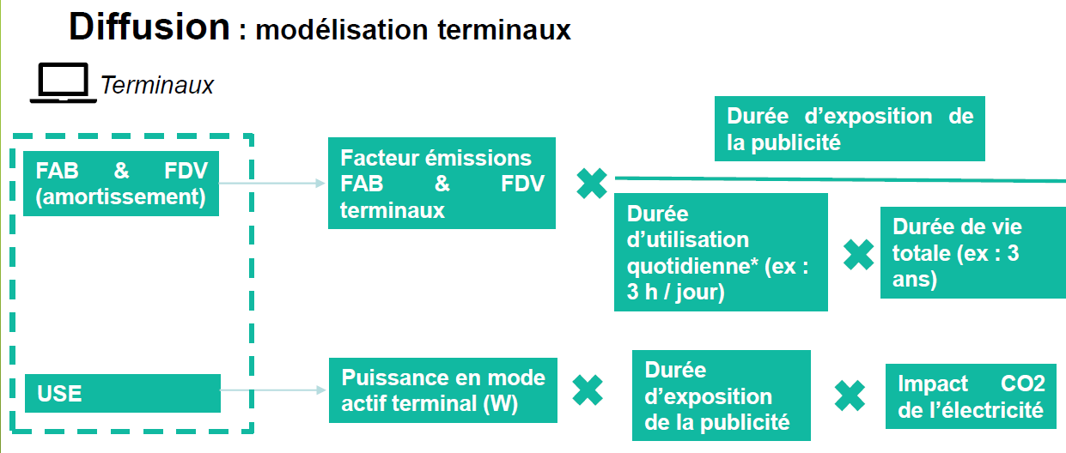

 | Terminal (scénario France) | Phase du cycle de vie (kgCO2e / s visionnage)
 |  | FAB & FDV | Utilisation | Total
 | Smartphone | 9.46E-06 | 3.58E-08 | 9.50E-06
Hierarchie de l'impact carbone des terminaux par seconde de visionnage - scénario France (V2.1)
Hierarchie de l'impact carbone des terminaux par seconde de visionnage - scénario Europe (V2.1)
 | Ordinateur | 1.32E-05 | 4.25E-07 | 1.36E-05
 | Tablette | 1.28E-05 | 4.25E-07 | 1.33E-05
 | TV | 8.89E-06 | 1.18E-06 | 1.01E-05

 | Terminal (scénario Europe) | Phase du cycle de vie (kgCO2e / s visionnage)
 |  | FAB & FDV | Utilisation | Total
 | Smartphone | 9.46E-06 | 1.59E-07 | 9.62E-06
 | Ordinateur | 1.32E-05 | 1.88E-06 | 1.51E-05
 | Tablette | 1.28E-05 | 1.88E-06 | 1.47E-05
 | TV | 8.89E-06 | 5.23E-06 | 1.41E-05

Programmatique & gré à gré
Allocation de l'espace publicitaire & analytics - principes de modélisation

 | Cet onglet détaille les modélisations permettant de calculer l'impact lié à l'allocation de l'espace publicitaire en programmatique et en gré-à-gré. Il est la synthèse du groupe de travail SRI x Alliance Digitale sur le sujet. Il modélise la partie serveurs et réseaux sur l'ensemble de leur cycle de vie.

 |  | * Les serveurs « autres » renvoient aux ressources serveurs mobilisées pour les usages hors enchères et diffusion (reporting, machine learning, back-end…)

 | Principe de modélisation : chaque impression sollicite potentiellement les différents modes d’allocation de l’espace (deals, open…), peu importe le mode gagnant. Chaque chemin jusqu’à un DSP est appelé « chemin actif » . Si ce chemin est implémenté, il est ‘potentiellement activé’.

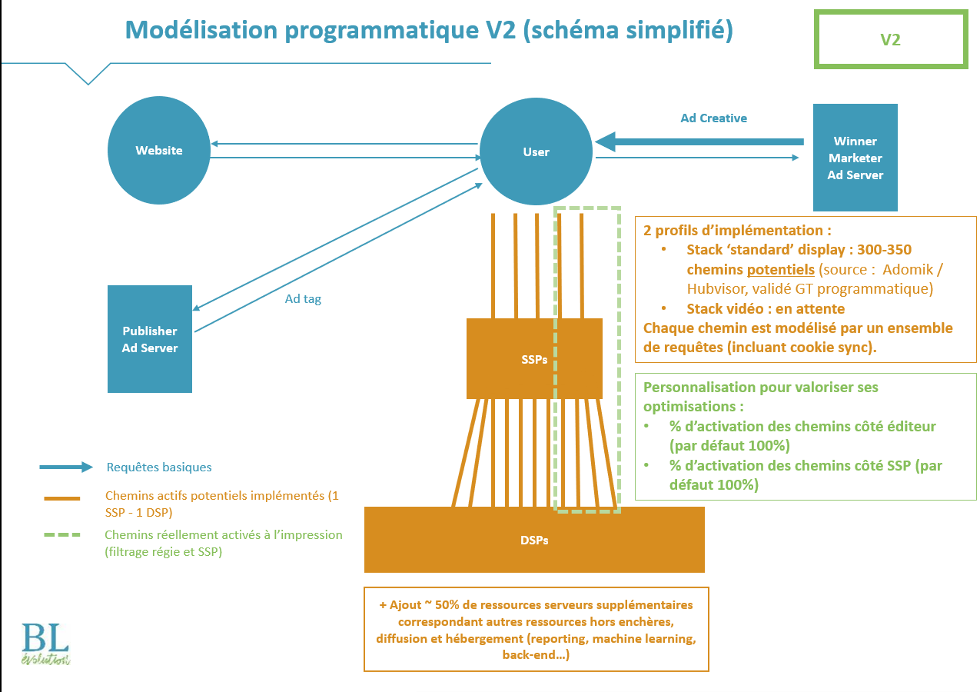

 | Modélisation du programmatique : la variété des chemins activés étant plus complexe pour le display (plus d'acteurs sollicités) comparés aux autres modes, deux profils d'ad stack sont principalement distingués, avec les paramètres ci-dessous par défaut. Modélisation du gré-à-gré : 2 cas ont été identifiés par le groupe de travail, un gré-à-gré mis en concurrence avec du programmatique qui aura donc le même impact (dépendant du nombre de chemins actifs) et un gré-à-gré non mis en concurrence / "étanche", où un seul chemin actif est sollicité. Elements de personnalisation possibles - voir calculateur ci-dessous (à partir ligne 148 de cet onglet) - il est possible pour un acteur de la chaîne digitale de personnaliser : * % d'activation côté régie / éditeur (SPO) par rapport au nombre théorique de chemins * % d'activation côté SSP (bid throttling) * Sélection du facteur gré à gré sans mise en concurrence le cas échéant (correspond à un chemin unique activé) Conclusion : Quels facteurs dois-je utiliser pour la partie allocation de l'espace ? Régies : plusieurs cas en fonction de votre implémentation technique : • Pour les impressions gré-à-gré : 1/ Si L'impression gré à gré n'est pas mise en compétition avec le programmatique => prendre en compte les facteurs gré-à-gré sans mise en concurrence (lignes 142 à 145 de cet onglet, repris dans les lignes 13 à 16 de l'onglet Base de données) 2/ Si le gré à gré est en compétition avec le programmatique => considérer les impressions gré-à-gré identiques au programmatique (cf. ci-dessous) • Pour les impressions en programmatique : 1/ Si vous ne pouvez pas mesurer les pourcentages d'activation => vous devez prendre en compte une valeur d'activation de 100% par défaut, à distinguer entre formats. Prendre en compte les facteurs moyenne programmatique display / moyenne vidéo instream et autres formats (native...) (lignes 134 à 141 de cet onglet, repris dans les lignes 5 à 12 de l'onglet Base de don

 |  |  |  |  |  |  |  | s

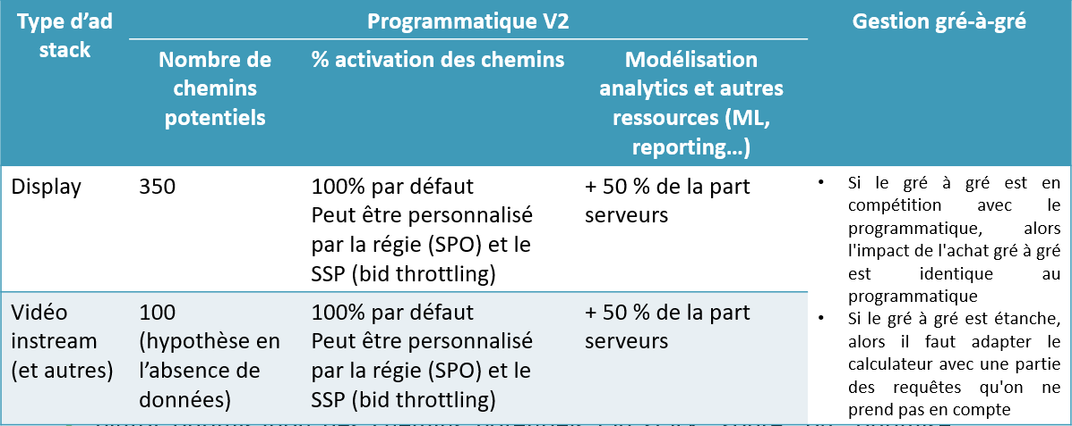

Allocation de l'espace publicitaire & analytics - calculs intermédiaires par défaut

 |  | Etapes de diffusion | Catégorie d'impact | Impact associé | Pris en compte | Niveau d'agrégation | Données prises en compte pour la modélisation | Valeur de la donnée | Unité | Source de la donnée (et code couleur selon la hiérarchie des sources) | Correspondance niveau de collecte du socle méthodologique | Commentaires | Commentaires sur la mise à jour V2
 |  | Allocation de l’espace publicitaire & analytics | Serveurs | Utilisation | Pris en compte | Facteur agrégé | Impact utilisation serveurs - par chemin activé - Allocation de l’espace publicitaire & analytics | 5.26E-08 | kgCO2e / chemin activé
 |  | Allocation de l’espace publicitaire & analytics | Serveurs | Fabrication et fin de vie | Pris en compte | Facteur agrégé | Impact FAB & FDV serveurs - par chemin activé - Allocation de l’espace publicitaire & analytics | 1.74E-07 | kgCO2e / chemin activé
 |  | Allocation de l’espace publicitaire & analytics | Réseaux | Utilisation | Pris en compte | Facteur agrégé | Impact utilisation réseaux - par chemin activé - Allocation de l’espace publicitaire & analytics | 1.97E-06 | kgCO2e / chemin activé
 |  | Allocation de l’espace publicitaire & analytics | Réseaux | Fabrication et fin de vie | Pris en compte | Facteur agrégé | Impact FAB & FDV réseaux - par chemin activé - Allocation de l’espace publicitaire & analytics | 5.78E-07 | kgCO2e / chemin activé
 |  | Allocation de l’espace publicitaire & analytics | Serveurs | Utilisation | Pris en compte | Facteur agrégé | Impact utilisation serveurs - par impression (moyenne programmatique display) - Allocation de l’espace publicitaire & analytics | 1.84E-05 | kgCO2e / impression programmatique display
 |  | Allocation de l’espace publicitaire & analytics | Serveurs | Fabrication et fin de vie | Pris en compte | Facteur agrégé | Impact FAB & FDV serveurs - par impression (moyenne programmatique display) - Allocation de l’espace publicitaire & analytics | 6.09E-05 | kgCO2e / impression programmatique display
 |  | Allocation de l’espace publicitaire & analytics | Réseaux | Utilisation | Pris en compte | Facteur agrégé | Impact utilisation réseaux - par impression (moyenne programmatique display) - Allocation de l’espace publicitaire & analytics | 6.90E-04 | kgCO2e / impression programmatique display
 |  | Allocation de l’espace publicitaire & analytics | Réseaux | Fabrication et fin de vie | Pris en compte | Facteur agrégé | Impact FAB & FDV réseaux - par impression (moyenne programmatique display) - Allocation de l’espace publicitaire & analytics | 2.02E-04 | kgCO2e / impression programmatique display
 |  | Allocation de l’espace publicitaire & analytics | Serveurs | Utilisation | Pris en compte | Facteur agrégé | Impact utilisation serveurs - par impression (moyenne programmatique vidéo instream et autres modes) - Allocation de l’espace publicitaire & analytics | 5.26E-06 | kgCO2e / impression programmatique vidéo et autres (native…)
 |  | Allocation de l’espace publicitaire & analytics | Serveurs | Fabrication et fin de vie | Pris en compte | Facteur agrégé | Impact FAB & FDV serveurs - par impression (moyenne programmatique vidéo instream et autres modes) - Allocation de l’espace publicitaire & analytics | 1.74E-05 | kgCO2e / impression programmatique vidéo et autres (native…)
 |  | Allocation de l’espace publicitaire & analytics | Réseaux | Utilisation | Pris en compte | Facteur agrégé | Impact utilisation réseaux - par impression (moyenne programmatique vidéo instream et autres modes) - Allocation de l’espace publicitaire & analytics | 1.97E-04 | kgCO2e / impression programmatique vidéo et autres (native…)
 |  | Allocation de l’espace publicitaire & analytics | Réseaux | Fabrication et fin de vie | Pris en compte | Facteur agrégé | Impact FAB & FDV réseaux - par impression (moyenne programmatique vidéo instream et autres modes) - Allocation de l’espace publicitaire & analytics | 5.78E-05 | kgCO2e / impression programmatique vidéo et autres (native…)
 |  | Allocation de l’espace publicitaire & analytics | Serveurs | Utilisation | Pris en compte | Facteur agrégé | Impact utilisation serveurs - par impression (gré à gré sans mise en concurrence) - Allocation de l’espace publicitaire & analytics | 5.26E-08 | kgCO2e / impression gré-à-gré
 |  | Allocation de l’espace publicitaire & analytics | Serveurs | Fabrication et fin de vie | Pris en compte | Facteur agrégé | Impact FAB & FDV serveurs - par impression (gré à gré sans mise en concurrence) - Allocation de l’espace publicitaire & analytics | 1.74E-07 | kgCO2e / impression gré-à-gré
 |  | Allocation de l’espace publicitaire & analytics | Réseaux | Utilisation | Pris en compte | Facteur agrégé | Impact utilisation réseaux - par impression (gré à gré sans mise en concurrence) - Allocation de l’espace publicitaire & analytics | 1.97E-06 | kgCO2e / impression gré-à-gré
 |  | Allocation de l’espace publicitaire & analytics | Réseaux | Fabrication et fin de vie | Pris en compte | Facteur agrégé | Impact FAB & FDV réseaux - par impression (gré à gré sans mise en concurrence) - Allocation de l’espace publicitaire & analytics | 5.78E-07 | kgCO2e / impression gré-à-gré

Allocation de l'espace publicitaire & analytics - calculs personnalisables

 |  | Comme indiqué ci-dessus, il est possible pour un acteur de la chaîne digitale de valoriser les actions mises en place au niveau de la sollicitation optimisée de chemins actifs: * Au niveau de la connexion de l'utilisateur sur le site, si notamment tous les chemins d'accès aux inventaire ne sont pas systématiquement appelés (supply path optimization ou SPO) * Au niveau de l'appel des DSP par les SSP (bid throttling) Le nombre de chemins, moyenne marché, n'a pas vocation à être modifié, mais ces deux pourcentages d'activation doivent permettent de se ramener au plus proche du réel concernant le nombre de chemins activés par impression. Concernant les facteurs liés au gré-à-gré, ils sont à utiliser (valeur par défaut équivalent à l'activation d'un seul chemin) lorsque cette gestion est bien "étanche" avec le programmatique (pas de mise en concurrence du gré à gré et du programmatique).

 |  | Etapes de diffusion | Catégorie d'impact | Impact associé | Pris en compte | Niveau d'agrégation | Données prises en compte pour la modélisation | Valeur de la donnée | Source de la donnée (et code couleur selon la hiérarchie des sources) | Correspondance niveau de collecte du socle méthodologique
 |  | Allocation de l’espace publicitaire & analytics | Serveurs et réseaux | Fabrication, utilisation et fin de vie | Pris en compte | Facteur désagrégé | Part de chemins potentiels activés à chaque impression (éditeur) | 100% | Valeur par défaut - personnalisable | Niveau 3
 |  | Allocation de l’espace publicitaire & analytics | Serveurs et réseaux | Fabrication, utilisation et fin de vie | Pris en compte | Facteur désagrégé | Part de chemins potentiels activés à chaque impression (SSP) | 100% | Valeur par défaut - personnalisable | Niveau 3

 |  | Etapes de diffusion | Catégorie d'impact | Impact associé | Pris en compte | Niveau d'agrégation | Données prises en compte pour la modélisation | Valeur de la donnée | Unité
 |  | Allocation de l’espace publicitaire & analytics | Serveurs | Utilisation | Pris en compte | Facteur agrégé | Impact utilisation serveurs - par impression (programmatique display personnablisé) - Allocation de l’espace publicitaire & analytics | 1.84E-05 | kgCO2e / impression programmatique display
 |  | Allocation de l’espace publicitaire & analytics | Serveurs | Fabrication et fin de vie | Pris en compte | Facteur agrégé | Impact FAB & FDV serveurs - par impression (programmatique display personnalisées) - Allocation de l’espace publicitaire & analytics | 6.09E-05 | kgCO2e / impression programmatique display
 |  | Allocation de l’espace publicitaire & analytics | Réseaux | Utilisation | Pris en compte | Facteur agrégé | Impact utilisation réseaux - par impression (programmatique display personnalisées) - Allocation de l’espace publicitaire & analytics | 6.90E-04 | kgCO2e / impression programmatique display
 |  | Allocation de l’espace publicitaire & analytics | Réseaux | Fabrication et fin de vie | Pris en compte | Facteur agrégé | Impact FAB & FDV réseaux - par impression (programmatique display personnalisées) - Allocation de l’espace publicitaire & analytics | 2.02E-04 | kgCO2e / impression programmatique display
 |  | Allocation de l’espace publicitaire & analytics | Serveurs | Utilisation | Pris en compte | Facteur agrégé | Impact utilisation serveurs - par impression (programmatique vidéo instream et autres personnalisé) - Allocation de l’espace publicitaire & analytics | 5.26E-06 | kgCO2e / impression programmatique vidéo et autres (native…)
 |  | Allocation de l’espace publicitaire & analytics | Serveurs | Fabrication et fin de vie | Pris en compte | Facteur agrégé | Impact FAB & FDV serveurs - par impression (programmatique vidéo instream et autres personnalisé) - Allocation de l’espace publicitaire & analytics | 1.74E-05 | kgCO2e / impression programmatique vidéo et autres (native…)
 |  | Allocation de l’espace publicitaire & analytics | Réseaux | Utilisation | Pris en compte | Facteur agrégé | Impact utilisation réseaux - par impression (programmatique vidéo instream et autres personnalisé) - Allocation de l’espace publicitaire & analytics | 1.97E-04 | kgCO2e / impression programmatique vidéo et autres (native…)
 |  | Allocation de l’espace publicitaire & analytics | Réseaux | Fabrication et fin de vie | Pris en compte | Facteur agrégé | Impact FAB & FDV réseaux - par impression (programmatique vidéo instream et autres personnalisé) - Allocation de l’espace publicitaire & analytics | 5.78E-05 | kgCO2e / impression programmatique vidéo et autres (native…)

